Hoja1
No | Caso de Uso Asociado | Caso de prueba | Prioridad | Precondiciones | Datos de entrada | Pasos | Resultados Esperado | Resultado Obtenido | Estado prueba
CP-001-1 | CU-001 | Verificar registro exitoso de un vecino nuevo | Alta | El sistema debe estar operativo y la vista de registro disponible. | Nombre, RUN válido, dirección, correo, contraseña | 1. Como usuario apretar BTN de registrarse 2.Rellenar el formulario con datos validos 3. Presionar el BTN enviar registro | El sistema guarda el registro y muestra mensaje “Registro enviado para validación” | 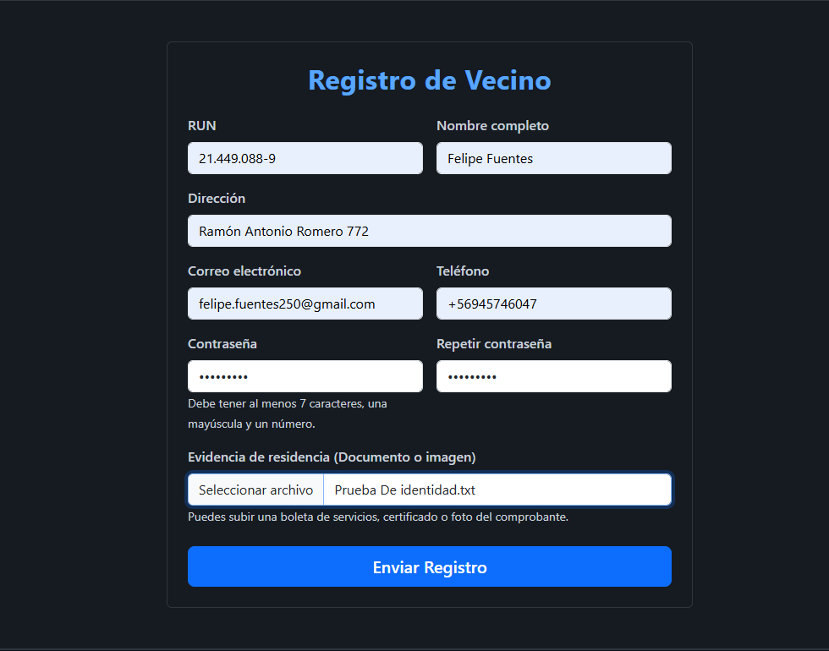 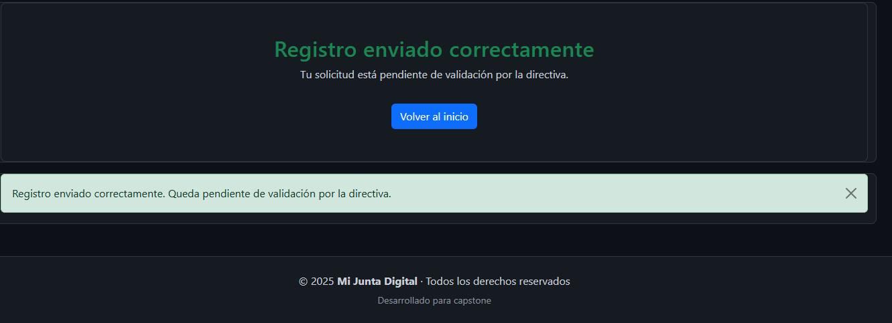 | Correcto
CP-001-2 | CU-001 | Validar campos obligatorios vacíos | Media | La página de registro debe cargar correctamente. | Enviar formulario sin completar campos requeridos | 1. Como usuario apretar BTN de registrarse 2.Rellenar el formulario con datos validos y dejar un campo vacio 3. Presionar el BTN enviar registro | El sistema muestra mensajes de error | 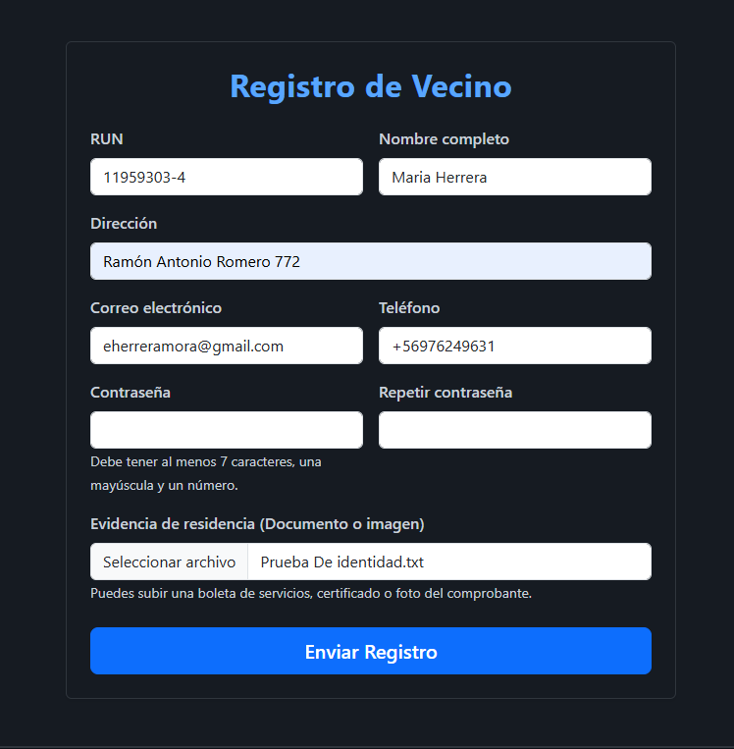 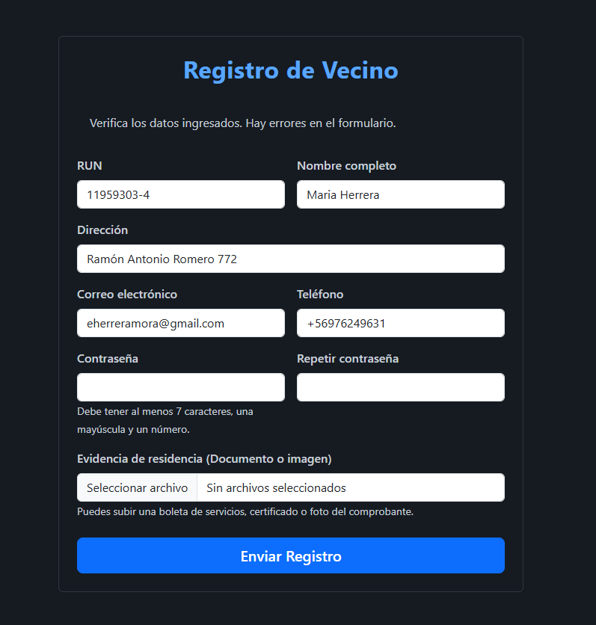 | Correcto
CP-001-3 | CU-001 | Verificar duplicidad de RUN | Alta | Debe existir al menos un vecino registrado previamente en la base de datos. | Ingresar RUN existente | 1. Como usuario apretar BTN de registrarse 2.Rellenar el formulario con datos validos y ocupar un run ya registrado 3. Presionar el BTN enviar registro | Sistema bloquea el registro y muestra mensaje de duplicidad | 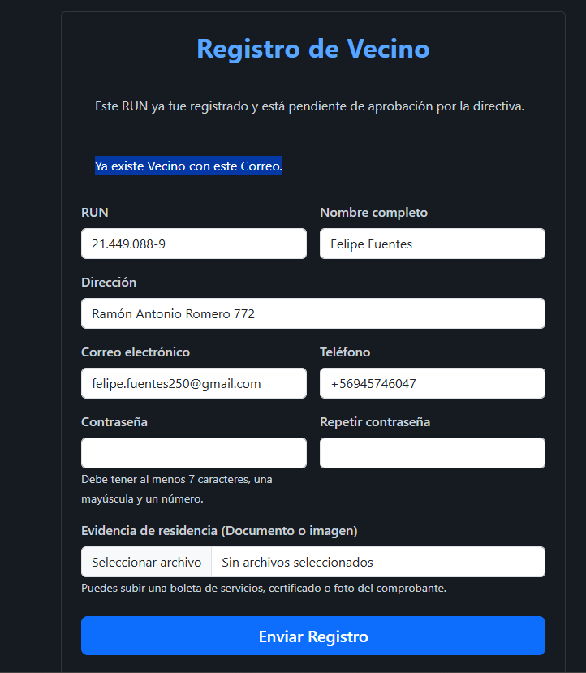 | Correcto
CP-002-1 | CU-002 | Aprobar solicitud de registro de vecino pendiente | Alta | Debe existir al menos un vecino con estado “Pendiente”. El usuario autenticado debe tener rol de Directorio. | Seleccionar usuario con estado “Pendiente” y aprobar | 1. Ingresar como un miembro de la directiva 2. Presionar el BTN gestion 3.Presionar el BTN de Solicitud de Registro 4. Presionar en Ver Detalle 5. Presionar en Aprobar | El estado cambia a “Activo” | 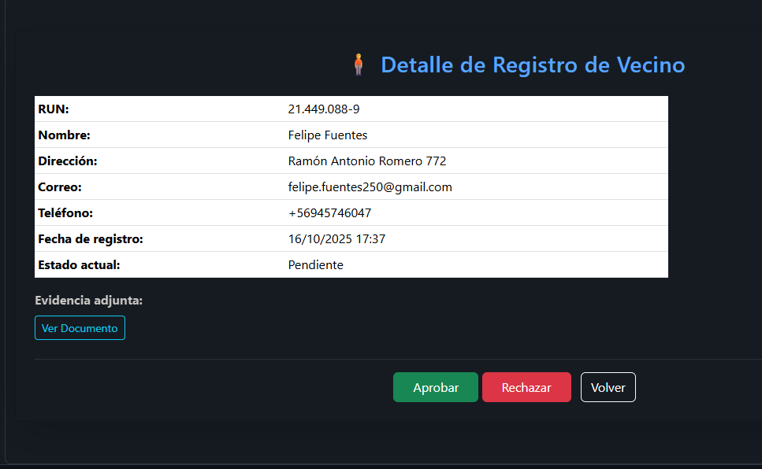 | Correcto
CP-002-2 | CU-002 | Rechazar registro de vecino | Media | Debe haber solicitudes pendientes visibles en la interfaz de validación. | Seleccionar usuario y hacer clic en “Rechazar” | 1. Ingresar como un miembro de la directiva 2. Presionar el BTN gestion 3.Presionar el BTN de Solicitud de Registro 4. Presionar en Ver Detalle 5. Presionar en Rechazar | El estado pasa a “Rechazado” y desaparece del listado pendiente | 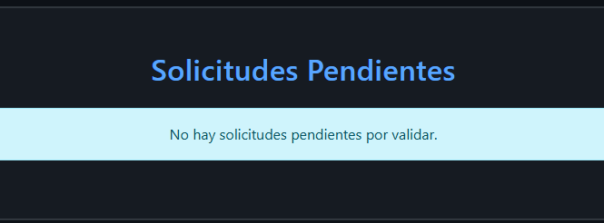 | Correcto
CP-003-1 | CU-003 | Cambiar rol de un usuario a “Directorio” | Alta | El usuario debe tener rol de Directorio y existir un vecino activo en la base de datos. | Seleccionar usuario activo y asignar nuevo rol | 1. Ingresar como un miembro de la directiva 2. Presionar el BTN gestion 3.Presionar el BTN de Gestionar Usuarios 4. Presionar en Cambiar rol 5. Presionar en Cambiar | Rol actualizado correctamente | 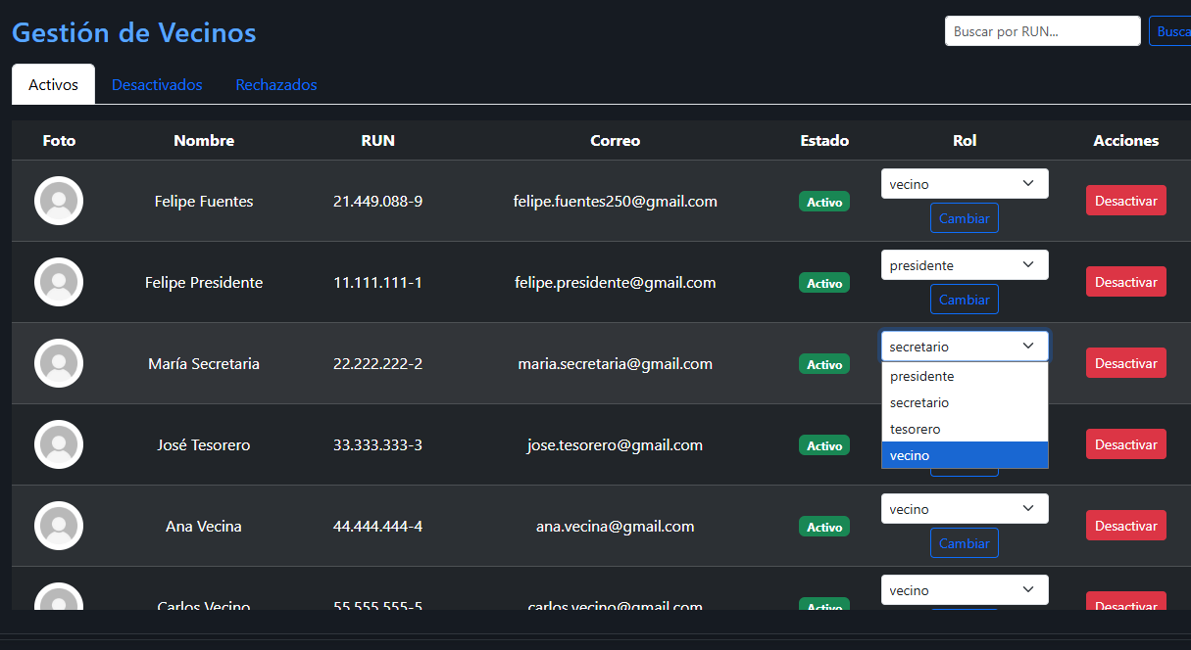 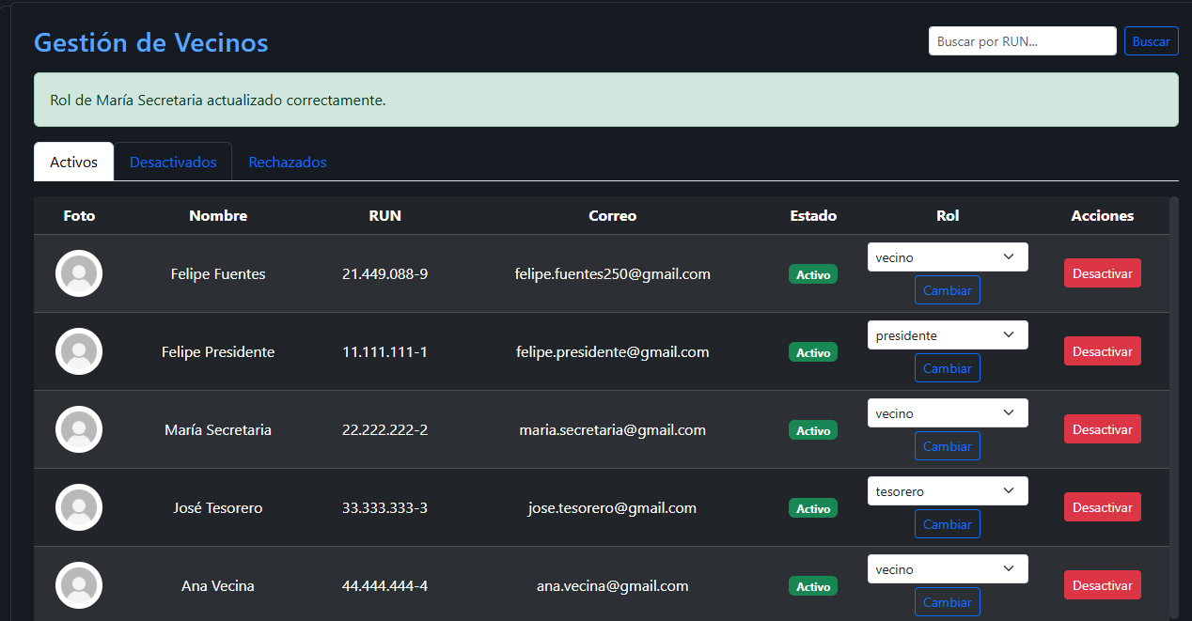 | Correcto
CP-003-2 | CU-003 | Evitar que un usuario común acceda a vistas de gestión | Alta | Debe existir una sesión activa con usuario de rol “Vecino”. | Ingresar con cuenta de vecino y abrir vista de administración | 1. Ingresar como un vecino 2. Escribir en la URL http://127.0.0.1:8000/usuarios/directiva/ 3. Buscar | Sistema redirige al inicio | 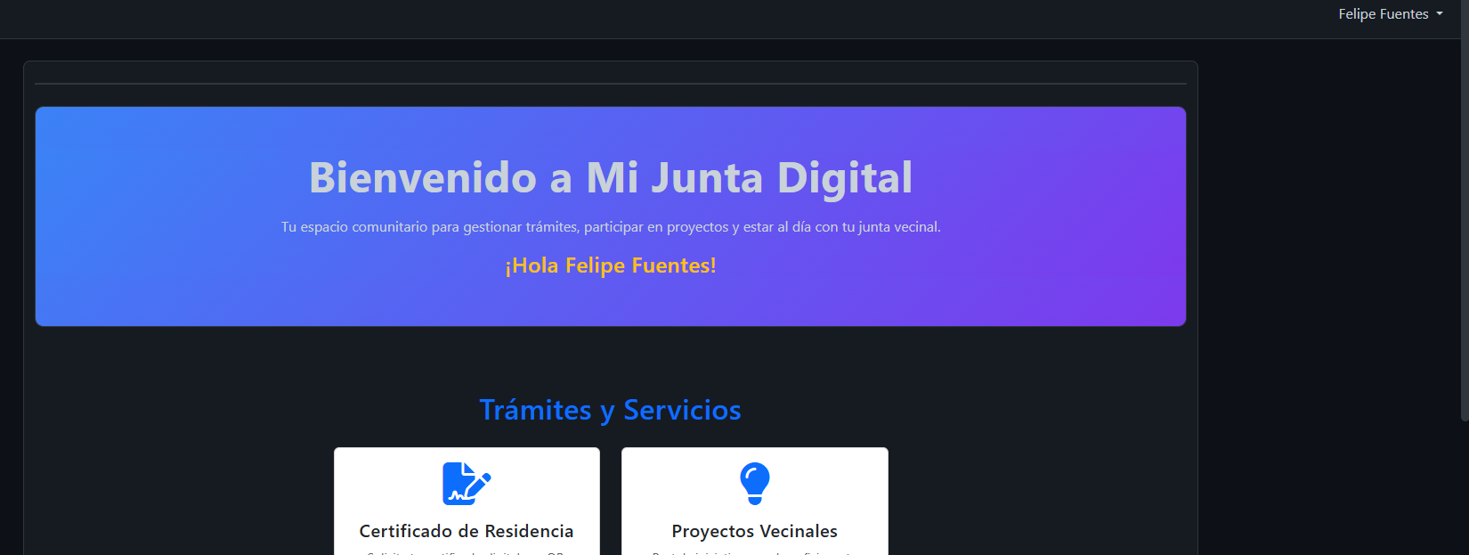 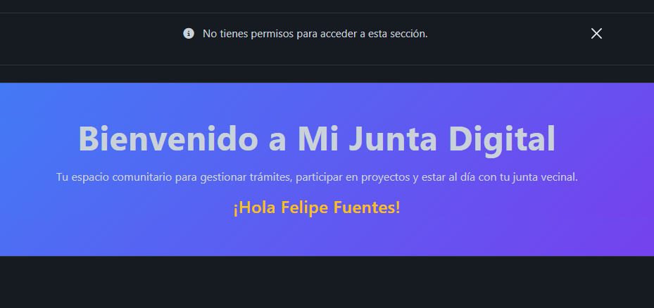 | Correcto
CP-004-1 | CU-004 | Solicitar certificado como vecino activo | Alta | El vecino debe tener una cuenta activa y sesión iniciada. | Usuario con sesión activa solicita emisión | 1. Ingresar como un vecino o como miembro de la directiva 2. Presiona en solicitar certificado 3. Rellena el formulario y hace el pago en webpay 4. Presiona en ver mis certificados | Se genera registro de solicitud a los miembros de la directiva | 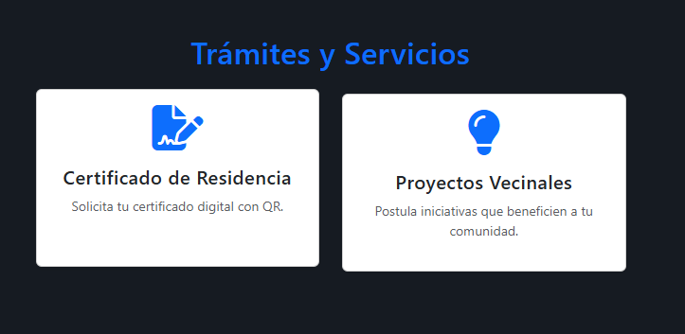 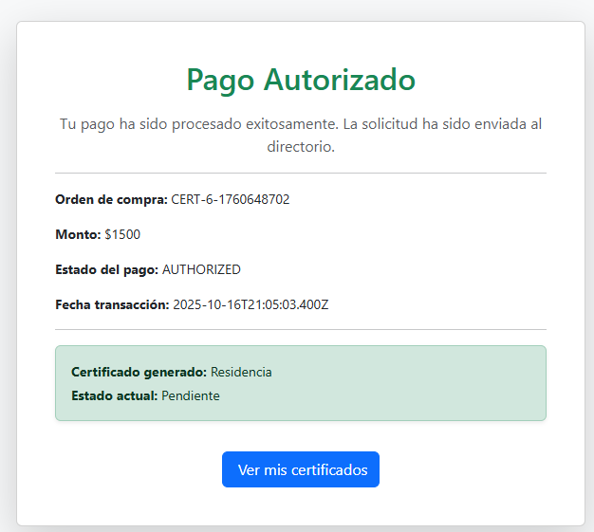 | Correcto
CP-004-2 | CU-004 | Intentar solicitar sin sesión iniciada | Alta | No debe existir una sesión activa; el acceso se realiza como visitante. | Navegador sin sesión activa | 1. Sin iniciar sesion presiona Solicitar Certificado | Sistema redirige a home con mensaje de error | 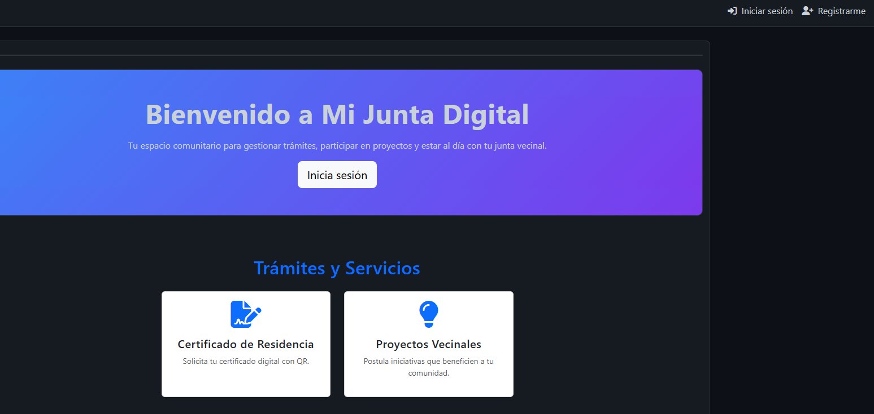 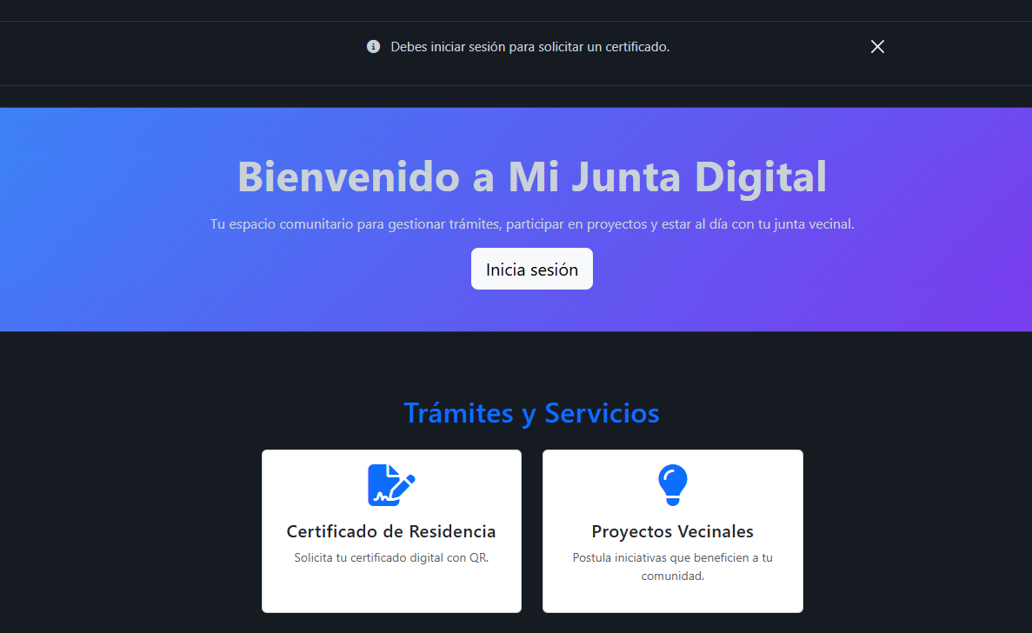 | Correcto
CP-005-1 | CU-005 | Emitir certificado aprobado | Alta | El vecino debe tener una solicitud válida aprobada en el sistema. | Solicitud con datos válidos | 1. Ingresar como un vecino o como miembro de la directiva 2. Presiona en solicitar certificado 3. Presionar en descargar como pdf | Se genera PDF con firmas y código QR válido | 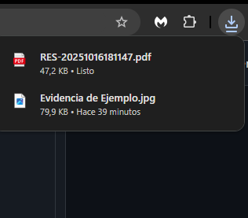 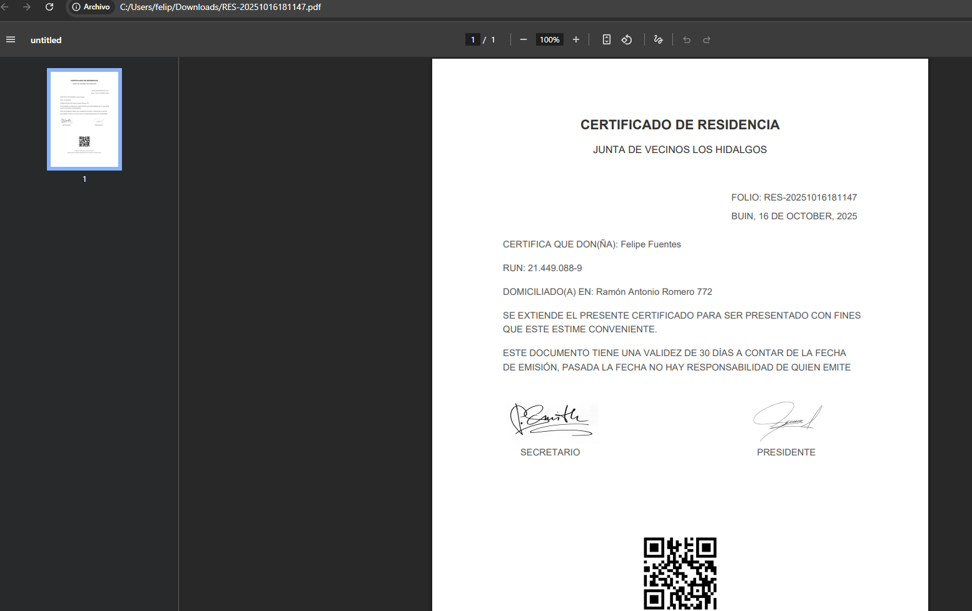 | Correcto
CP-005-2 | CU-005 | Validar folio único | Media | Deben existir al menos dos certificados distintos para validar los folios únicos. | Generar dos certificados distintos |  | Cada certificado obtiene folio diferente | 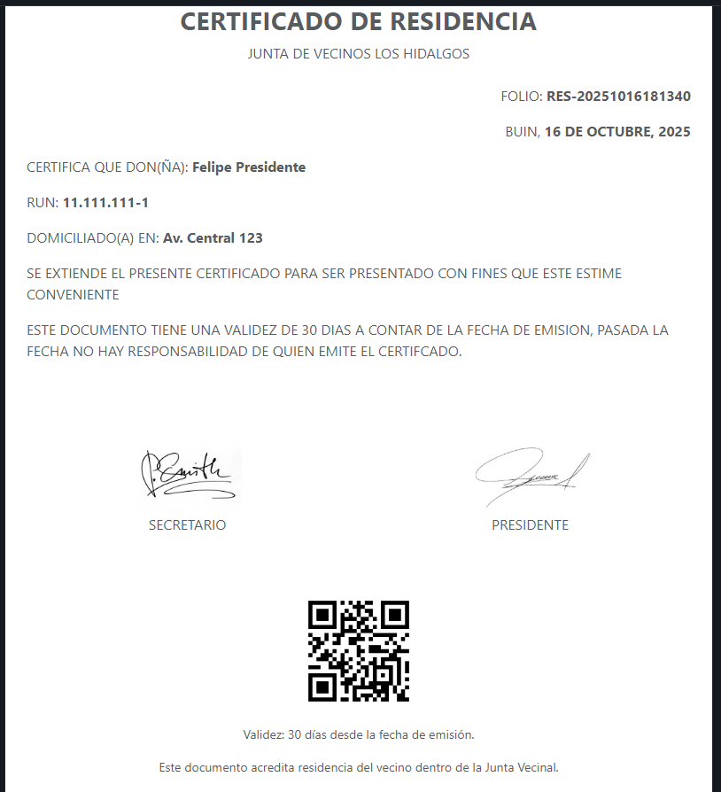 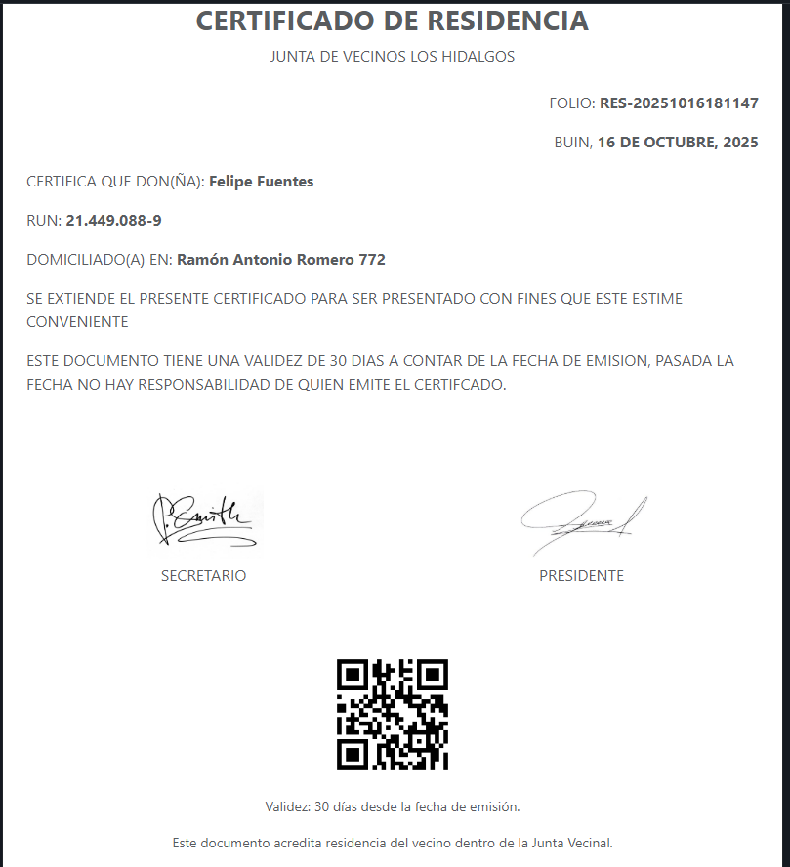 | Correcto
CP-008-1 | CU-008 | Envío de notificación tras pago exitoso | Alta | Debe existir una reserva con pago exitoso (AUTHORIZED) en Webpay. | Reserva con estado “AUTHORIZED” en Webpay | 1.Ingreso como vecino o miembro del directorio 2. En la esquina superior derecha presiona su nombre y selecciona reservar espacio 3. Seleciona en reservar 4. Completa el form 5. Completa los paso de pago 6. Revisa su correo | Se activa webhook N8N y llega notificación | 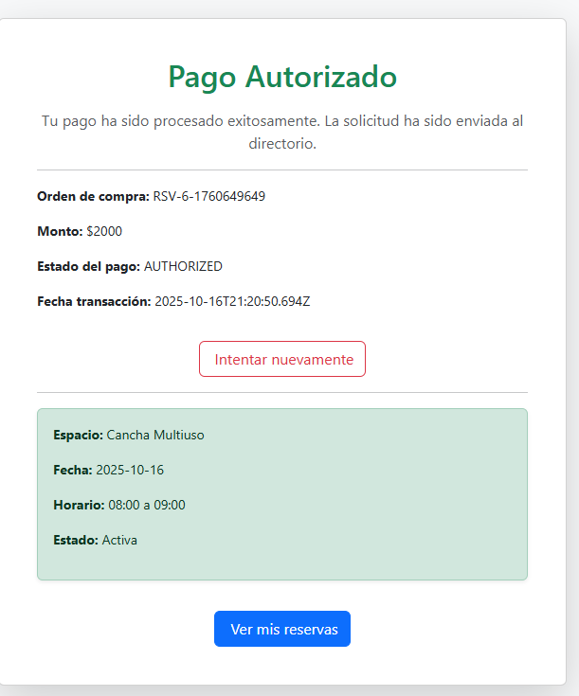 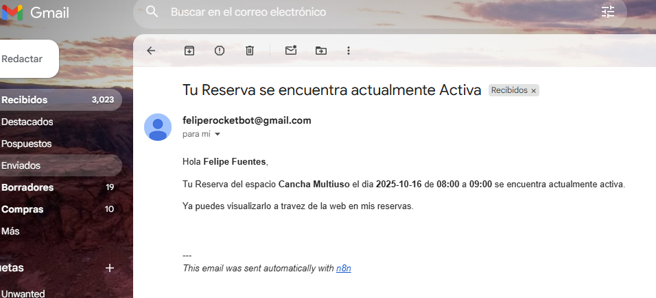 | Correcto
CP-008-2 | CU-008 | No enviar notificación si pago falla | Media | Simulación de pago fallido o token inválido configurado en entorno Webpay. | Pago rechazado o token inválido | 1.Ingreso como vecino o miembro del directorio 2. En la esquina superior derecha presiona su nombre y selecciona reservar espacio 3. Seleciona en reservar 4. Completa el form 5. Completa los paso de pago y seleccionar rechazar en transbank | No se envía notificación | 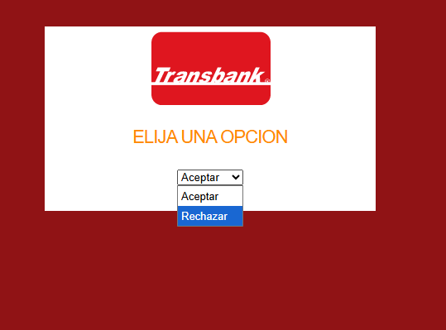 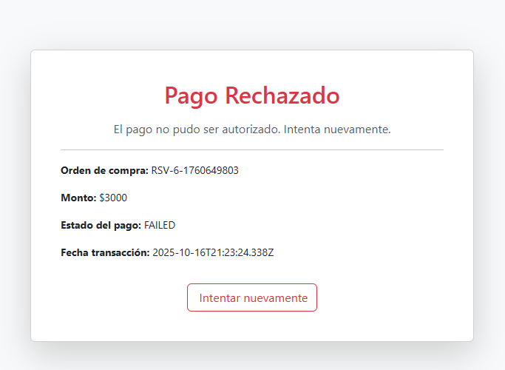 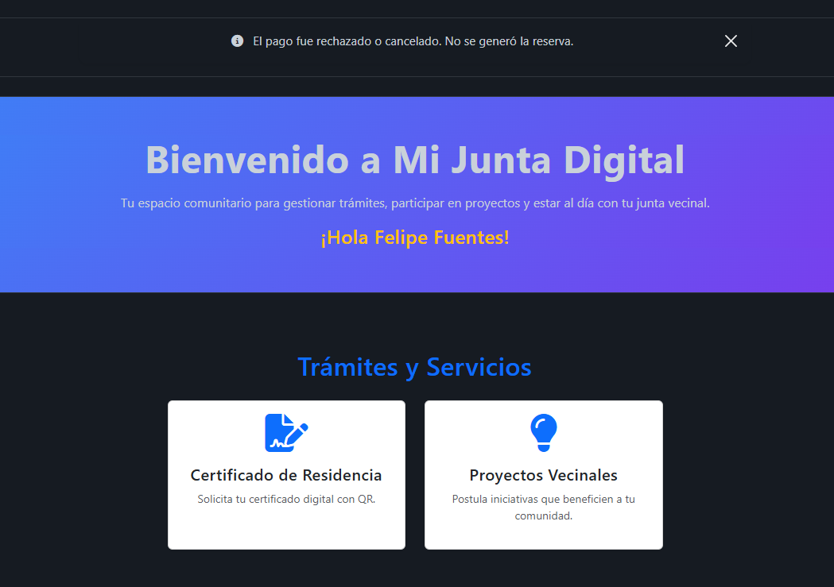 | Correcto
CP-010-1 | CU-010 | Crear reserva con espacio disponible | Alta | Deben existir espacios comunales activos y horarios disponibles. | Seleccionar fecha y hora libre | 1.Ingreso como vecino o miembro del directorio 2. En la esquina superior derecha presiona su nombre y selecciona reservar espacio 3. Seleciona en reservar 4. Completa el form 5. Completa los paso de pago 6. Revisa en mis reservar | Reserva generada correctamente | 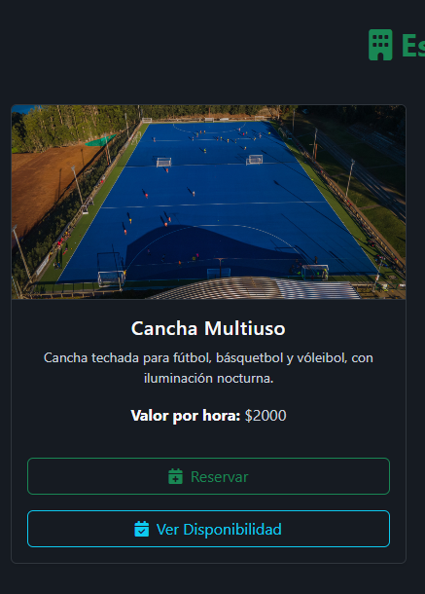 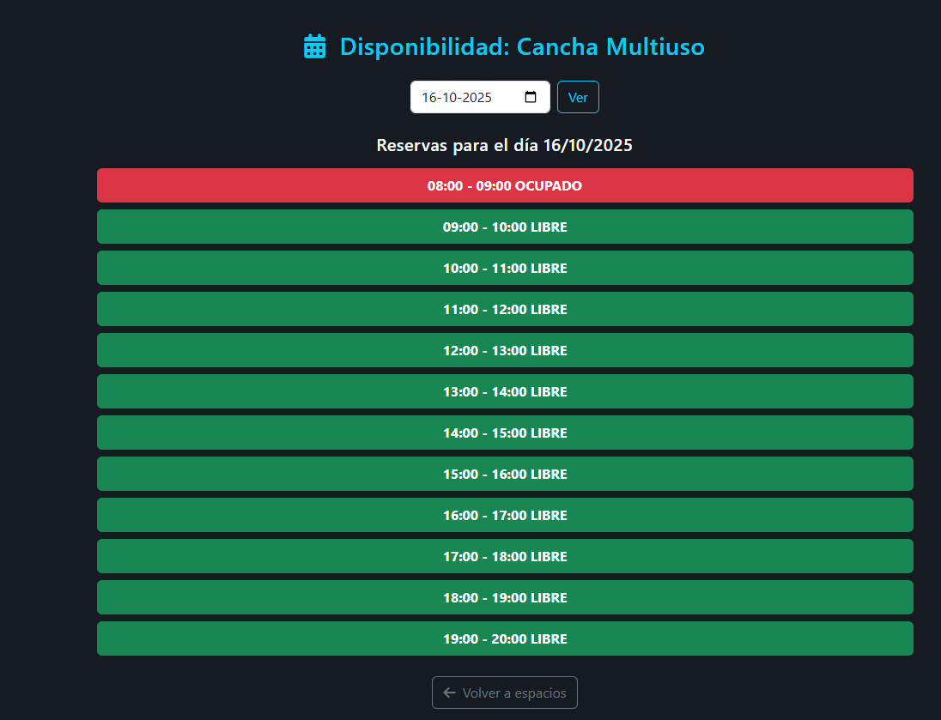 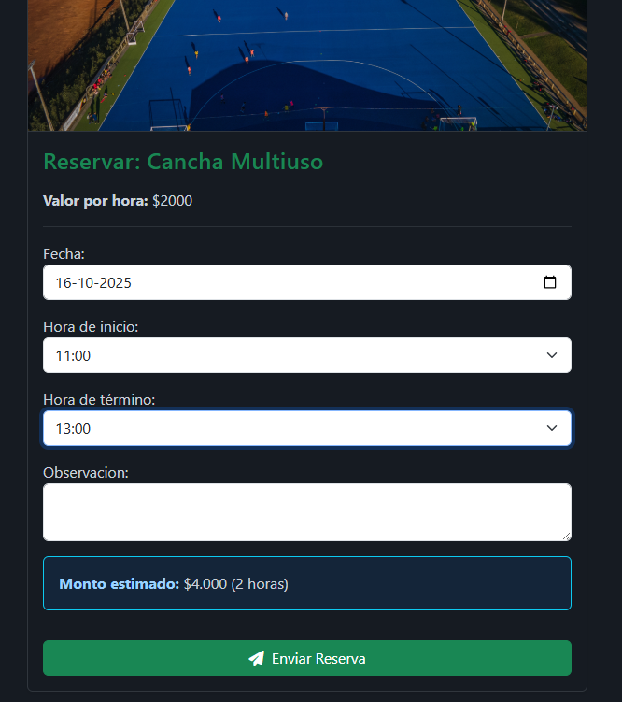 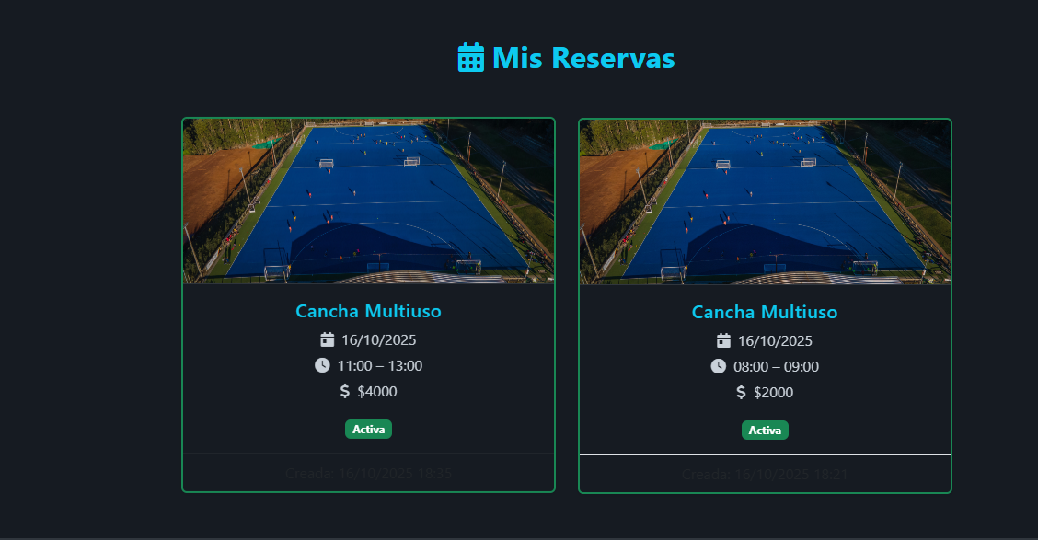 | Correcto
CP-010-2 | CU-010 | Intentar reservar horario ocupado | Media | Debe existir al menos una reserva registrada en el mismo horario y espacio. | Seleccionar espacio y hora reservada | 1.Ingreso como vecino o miembro del directorio 2. En la esquina superior derecha presiona su nombre y selecciona reservar espacio 3. Seleciona en reservar 4. Completa el form con un horario ocupado | Sistema muestra mensaje de conflicto | 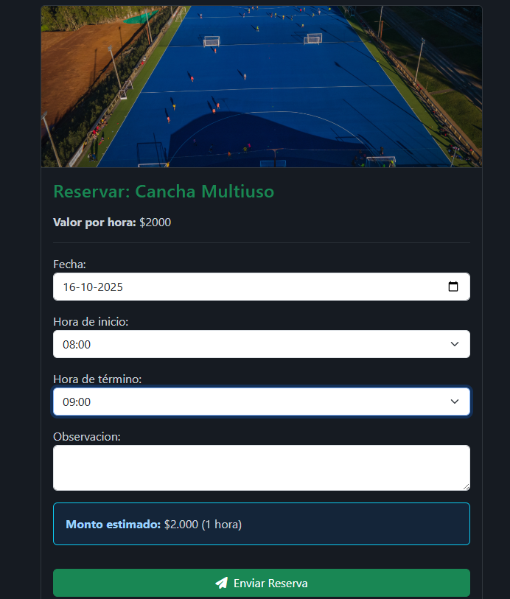 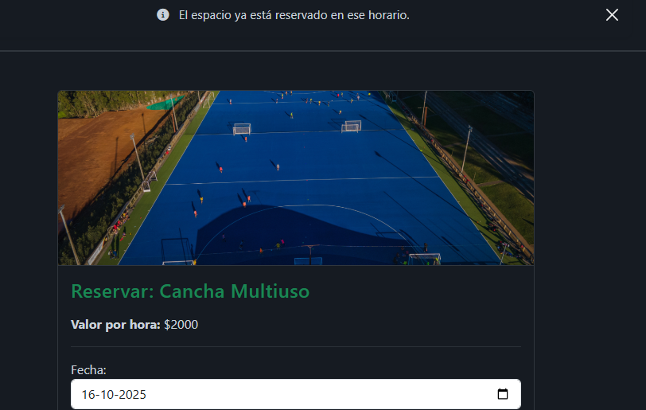 | Correcto
CP-011-1 | CU-011 | Crear actividad nueva | Alta | El vecino debe tener sesión iniciada y no poseer otra actividad activa. | Título, fecha y horario válidos | 1.Ingreso como vecino o miembro del directorio 2. En la esquina superior derecha presiona su nombre y selecciona Actividades 3. Seleciona en crear actividad 4. Completa el form con una reserva activa o sin reserva 5. presiona guardar actividad | Actividad registrada correctamente activa, si el tiempo asignado ya paso según tu horario la actividad se marcara automaticamente como finalizada | 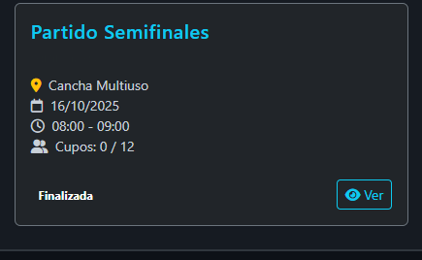  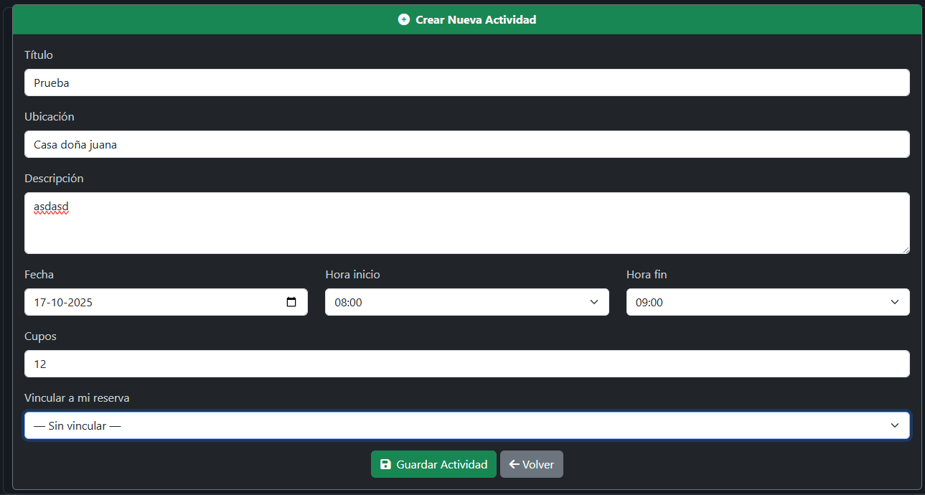 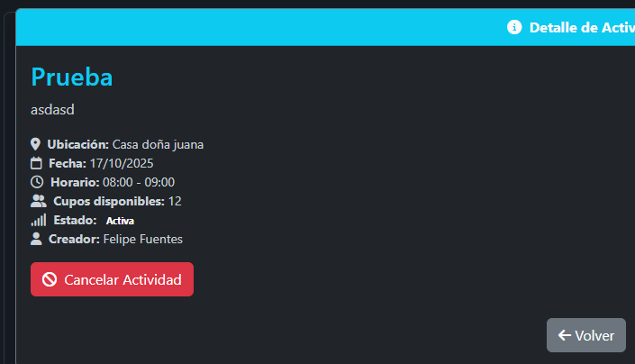 | Correcto
CP-011-2 | CU-011 | Impedir más de una actividad activa por vecino | Alta | Debe existir una actividad activa asociada al mismo vecino. | Vecino ya tiene actividad “Activa” | 1.Ingreso como vecino o miembro del directorio 2. En la esquina superior derecha presiona su nombre y selecciona Actividades 3. Seleciona en crear actividad | Sistema bloquea nueva creación | 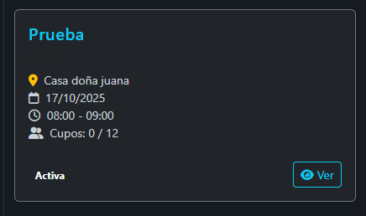 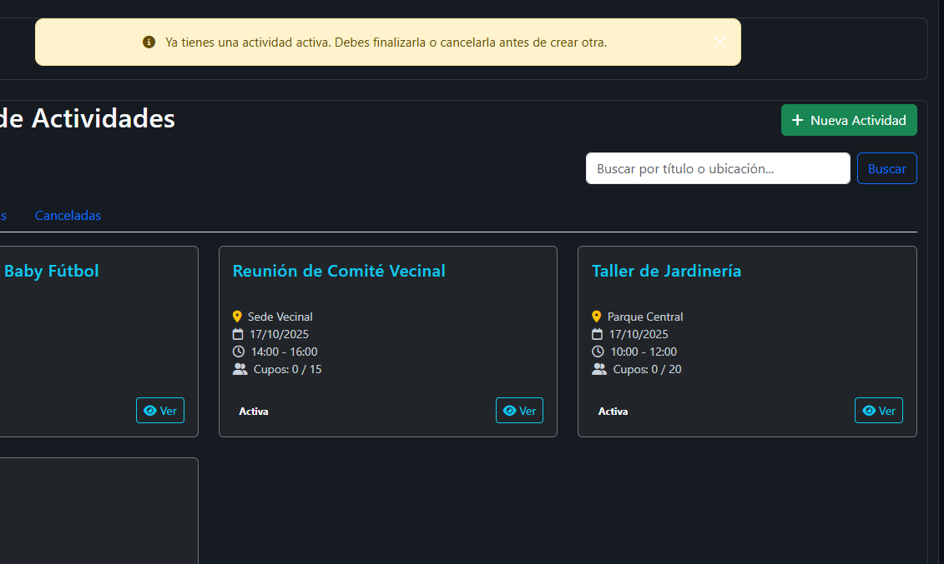 | Correcto
CP-011-3 | CU-011 | Inscribir vecino en actividad con cupos disponibles | Media | La actividad debe existir con cupos disponibles y el vecino debe estar activo. | ID actividad + vecino activo | 1.Ingreso como vecino o miembro del directorio 2. En la esquina superior derecha presiona su nombre y selecciona Actividades 3. Seleciona en ver de una actividad 4. Selecciona inscribirse | Mensaje inscripción exitosa | 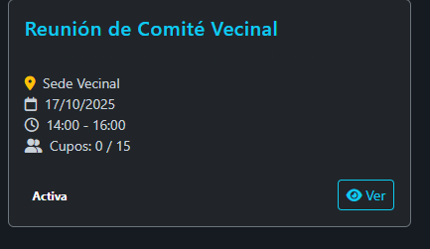 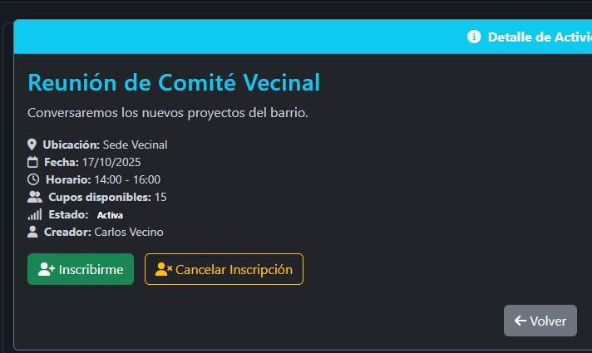 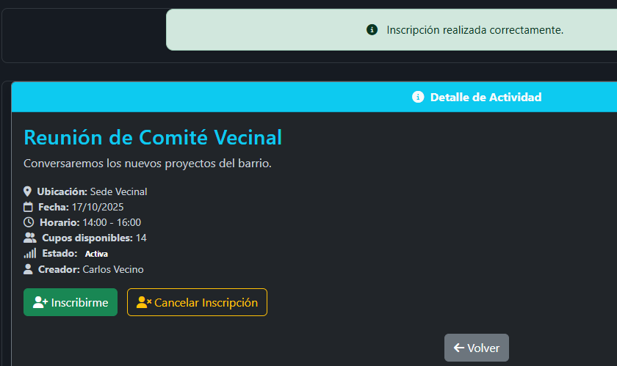 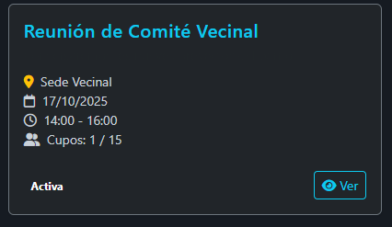 | Correcto
CP-016-1 | CU-016 | Generar certificado automáticamente desde sistema | Alta | Debe existir una solicitud aprobada lista para generar el certificado. | Solicitud aprobada | 1. Ingresar como un miembro de la directiva 2. Presionar el BTN gestion 3.Presionar el BTN de Certificados de residencia 4. Presionar en el check para confirmar el certificado 5. El usuario ya puede acceder a su certificado | Certificado PDF se crea con firmas y QR |  | Correcto
CP-016-2 | CU-016 | Validar expiración de certificado | Media | Debe existir un certificado emitido con el usuario. | Certificado vence en 30 días | 1. Ingresar como un vecino o como miembro de la directiva 2. Presiona en solicitar certificado | Sistema muestra mensaje “Certificado vence en 30 dias” | 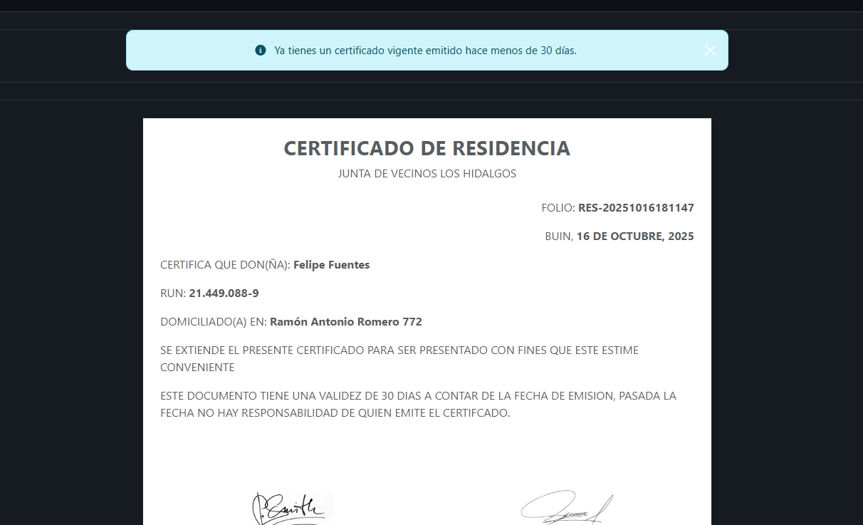 | Correcto

